Valutaz Rischio ENTE
Comune di Genola |  |  | Allegato PIANO DEI RISCHI sezione 2.3 del PIAO 2025-2027
 |  |  | INDICATORI DI STIMA DEL LIVELLO DI RISCHIO (rielaborazione di indicatori proposti da ANAC e ANCI)
 |  |  | PROBABILITA' |  |  |  |  |  |  |  |  |  | IMPATTO |  |  |  |  | VALUTAZIONE COMPLESSIVA DEL RISCHIO
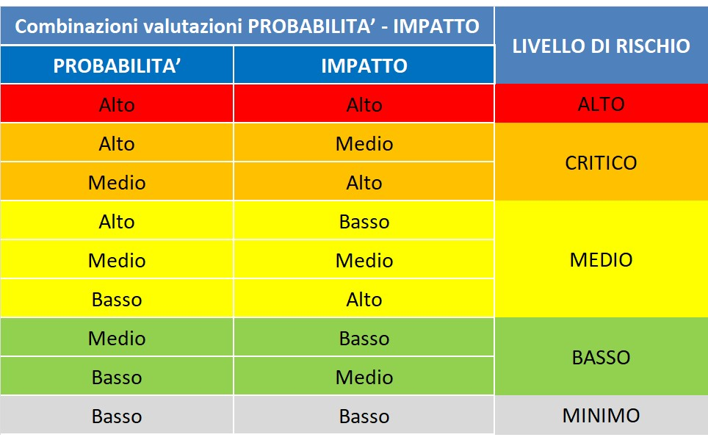 |  |  | Interessi esterni | Discrezionalità del decisore interno | Eventi corruttivi passati | Opacità del processo | Grado attuazione misure | Coerenza operativa: | Segnalazioni, reclami pervenuti | Presenza di gravi rilievi a seguito dei controlli interni di regolarità amministrativa | Capacità dell’Ente di far fronte alle proprie carenze organizzative nei ruoli di responsabilità | TOTALE PROBABILITA' | Impatto sull’immagine dell’Ente | Impatto in termini di contenzioso | Impatto organizzativo e/o sulla continuità del servizio | Danno generato | TOTALE IMPATTO |  | NOTE
AREA DI RISCHIO | PROCESSI | ATTIVITA'
CONTRATTI PUBBLICI | Programmazione | Individuazione del Fabbisogno | M | A | B | B | B | B | B | B | B | B | B | B | M | B | B | MINIMO
 | Progettazione | Predisposizione degli atti di gara | A | A | B | B | M | B | B | B | M | M | M | B | M | B | M | M
 | Affidamento di lavori, servizi e forniture | Selezione del contraente | A | M | B | B | M | M | B | M | M | M | M | B | B | B | B | M
 |  | Aggiudicazione | A | M | M | B | M | B | B | B | M | M | M | B | B | B | B | M
 | Esecuzione del contratto | Verifica in corso di esecuzione | A | A | B | M | M | M | M | M | M | M | M | A | M | M | M | M
 |  | Collaudo | A | M | B | B | M | B | B | M | B | M | M | M | B | B | M | M
CONTRIBUTI, SOVVENZIONI E ALTRE EROGAZIONI LIBERALI | Attribuzione di vantaggi economici diretti a seguito di bando | Attribuzione di vantaggi economici diretti a seguito di bando | A | A | B | M | M | M | B | M | M | A | A | B | B | M | M | C
 | Erogazone di prestazioni assistenziali | Erogazone di prestazioni assistenziali | M | M | B | M | M | M | B | B | M | M | M | B | B | B | M | M
 | Assegnazione di alloggi di edilizia sociale | Assegnazione di alloggi di edilizia sociale | A | M | M | M | M | M | M | B | M | A | A | A | M | A | A | A
 | Ammissione ai servizi educativi (asilo nido e scuola infanzia) | Ammissione ai servizi educativi (asilo nido e scuola infanzia) | A | A | M | M | M | M | M | B | M | A | A | M | M | B | M | C
CONCORSI E PROVE SELETTIVE | Concorso per l'assunzione di personale | Programmazione dell'assunzione/fabbisogni del personale | M | B | B | B | M | M | B | B | B | M | B | B | B | B | B | B
 |  | Predisposizione del bando di concorso e/o avvisi di selezione | M | A | B | M | M | M | A | B | A | A | B | M | A | B | M | C
 |  | Nomina Commissione esaminatrice | A | M | B | B | M | B | B | B | B | M | A | M | M | A | A | C
 |  | Svolgimento delle prove concorsuali e valutazione dei titoli | A | M | B | B | M | B | B | B | B | M | A | M | M | A | A | C
 |  | Approvazione della gradutoria | A | M | B | B | M | B | B | B | B | M | A | M | M | A | A | C
 | Attingimento da graduatoria di altri Enti | Attingimento da graduatoria di altri Enti | A | M | B | M | M | M | A | B | B | A | A | A | M | A | A | A
 | Mobilità volontaria | Mobilità volontaria | M | A | B | M | M | M | A | B | A | A | B | M | A | B | M | C
 | Assunzioni ex art. 110 TUEL, ex art. 90 TUEL, assunzioni stagionali di personale (es. polizia locale) | Assunzioni ex art. 110 TUEL, ex art. 90 TUEL, assunzioni stagionali di personale (es. polizia locale) | M | A | B | M | M | M | A | B | A | A | B | M | A | B | M | C
 | Progressioni di carriera | Progressioni di carriera verticali | M | M | B | B | M | B | B | B | B | M | M | B | B | M | M | M
 |  | Progressioni di carriera orizzontali | B | B | B | B | M | B | B | B | B | B | B | B | B | B | B | B
AUTORIZZAZIONI E CONCESSIONI | Rilascio di permessi di costruire, autorizzazioni edilizie (anche in sanatoria), certificati di agibilità, certificati di destinazione urbanistica (CDU), SCIA edilizia | Rilascio di permessi di costruire, autorizzazioni edilizie (anche in sanatoria), certificati di agibilità, certificati di destinazione urbanistica (CDU), SCIA edilizia | M | B | B | B | M | M | B | B | B | M | B | B | M | B | B | B
 | Stipula convenzione urbanistica | Stipula convenzione urbanistica | A | B | B | B | M | M | B | B | B | M | B | B | M | B | B | B
 | Rilascio autorizzazione paesaggistica | Rilascio autorizzazione paesaggistica | A | B | B | B | M | A | B | B | B | M | B | B | M | M | M | M
 | Rilascio licenza attività commerciali | Rilascio licenza attività commerciali | M | B | B | M | M | B | B | B | B | M | B | B | B | M | B | B
 | Rilascio autorizzazione al funzionamento di strutture sanitarie/strutture mediche private | Rilascio autorizzazione al funzionamento di strutture sanitarie/strutture mediche private | A | B | B | B | M | A | B | B | B | M | B | B | M | M | M | M
 | Rilascio licenze e autorizzazioni di pubblica sicurezza | Rilascio licenze e autorizzazioni di pubblica sicurezza | M | B | B | M | M | B | B | B | B | M | B | B | B | M | B | B
 | Rilascio di nulla osta e/o altre autorizzazione e/o licenza e/o concessione di competenza dell'Amministrazione comunale | Rilascio di nulla osta e/o altre autorizzazione e/o licenza e/o concessione di competenza dell'Amministrazione comunale | A | A | B | B | M | B | B | B | B | M | B | B | B | B | B | B
PROCESSI AD ELEVATO RISCHIO | Affidamento incarichi di collaborazione e consulenza | Affidamento incarichi di collaborazione e consulenza | A | A | B | M | M | A | B | B | B | A | B | A | M | A | A | A
 | Partecipazione in enti terzi | Partecipazione in enti terzi | A | A | B | M | M | M | B | B | M | A | B | B | M | A | M | C
 | Gestione dei beni patrimoniali e demaniali | Utilizzo dei beni comunali | M | A | B | A | A | M | A | B | A | A | A | B | M | A | A | A
 |  | Canoni di locazione passivi e attivi | A | A | B | B | M | M | B | B | M | A | M | M | M | M | M | C
 |  | Concessione in uso e gestione di immobili comunali o aree pubbliche per lo svolgimento di specifiche attività (compresi impianti sportivi) | A | A | B | M | M | M | B | B | M | M | M | M | M | M | M | M
 | Provvedimenti di Spesa | Provvedimenti di spesa / Pagamenti verso l'esterno | A | B | A | A | M | M | A | M | A | A | A | A | A | A | A | A

